关系图
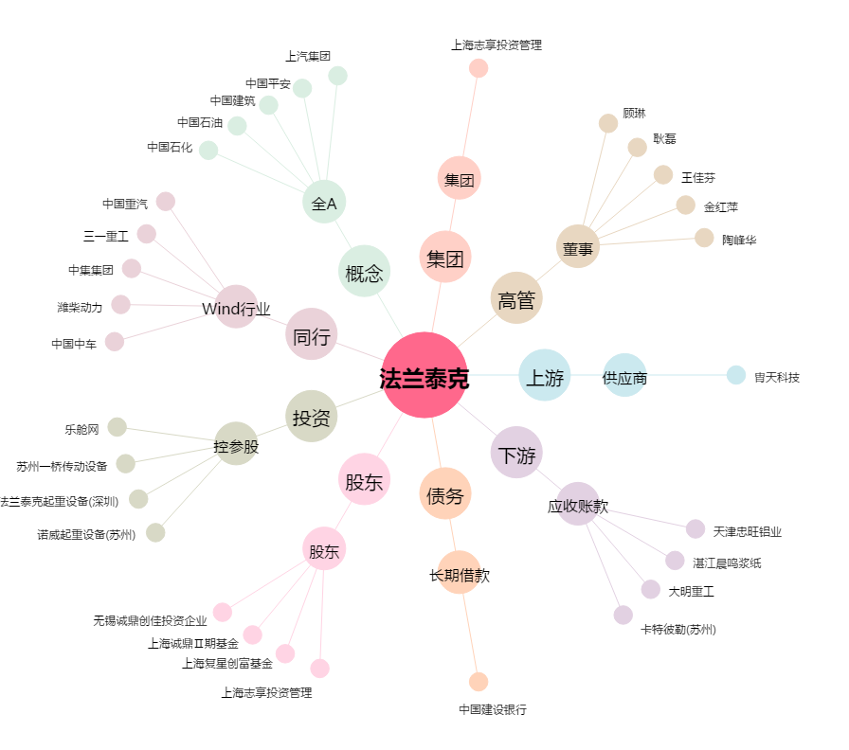
法兰泰克[603966.SH] - 关系概览图

